Volumi allenamento
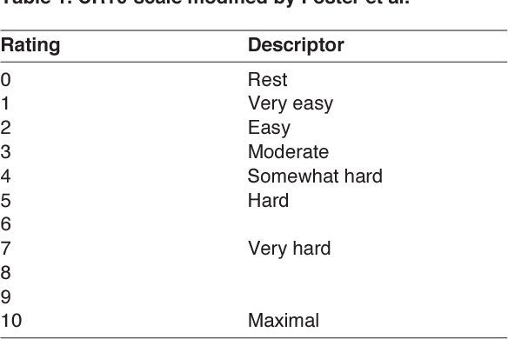
 | Seduta 1 |  |  |  | Seduta 2 |  |  |  |  | Seduta 3 |  |  |  | Seduta 4
 | Blocchi flash. |  |  |  | Blocchi lenti |  |  |  |  | Blocchi project |  |  |  | Blocchi Campus
Settimana | Durata/Serie | Recupero | Durata e Serie | RPE seduta | Durata/Serie | Movimenti | Recupero | Durata e Serie | RPE seduta | Durata/Serie | Recupero | Durata e Serie | RPE seduta | Durata/Serie | Movimenti | Recupero | Durata e Serie | RPE seduta
2023-10-11 | Fino a 70' | Almeno 3' |  |  | 4-5 | 10-12 | Fino a 7' |  | Accetto leggero cheating esecutivo | Fino a 70' | 2'30" fra tentativi buoni |  |  | 3-5 | 4-6 | Fino a 4' |  | Se accelleri troppo i movimenti scendi | Vie Cluster
 | Fino a 60' | Almeno 3' |  |  | 4-6 | 10-12 | Fino a 7' |  | Accetto leggero cheating esecutivo | Fino a 65' | 2'30" fra tentativi buoni |  |  | 3-5 | 4-6 | Fino a 4' |  | Se accelleri troppo i movimenti scendi | Aero
 | Fino a 60' | Almeno 3' |  |  | 3-5 | 10-12 | Fino a 7' |  | Accetto leggero cheating esecutivo | Fino a 65' | 2'30" fra tentativi buoni |  |  | 2-5 | 4-6 | Fino a 4' |  | Se accelleri troppo i movimenti scendi
 | Fino a 40' | Almeno 3' |  |  | 2-3 | 10-12 | Fino a 7' |  | Accetto leggero cheating esecutivo | Fino a 60' | 2'30" fra tentativi buoni |  |  | 2-4 | 4-6 | Fino a 4' |  | Se accelleri troppo i movimenti scendi

 |  | SCALA RPE Per valutazione intensità seduta

